1
Informe Nacional de Competividad 2021-2022
Capítulo: Sistema Tributario
Gráfica 1
Recaudo tributario total como porcentaje del PIB. Colombia, 2020. Países de referencia, 2019.
Fuente: OCDE (2021).
https://stats.oecd.org/
https://www.dian.gov.co/dian/cifras/Paginas/estadisticas.aspx

País | Recaudo tributario 2019 | Presión Fiscal Equivalente 2018 | América Latina | OCDE | América Latina - PFE
Brasil | 33.1 | 34.6 | 21.4 | 33.8 | 24.5
Uruguay | 29.0 | 35.4 | 21.4 | 33.8 | 24.5
Argentina | 28.7 | 32.1 | 21.4 | 33.8 | 24.5
Costa Rica | 23.6 | 25.5 | 21.4 | 33.8 | 24.5
Chile | 20.7 | 26.4 | 21.4 | 33.8 | 24.5
Colombia | 19.7 | 25.1 | 21.4 | 33.8 | 24.5
Perú | 16.6 | 19.2 | 21.4 | 33.8 | 24.5
México | 16.5 | 20.7 | 21.4 | 33.8 | 24.5

2
Informe Nacional de Competividad 2021-2022
Capítulo: Sistema Tributario
Gráfica 2
Gasto tributario (% del PIB). Colombia, 2020. Países de referencia, 2018.
Fuente: de Renzio (2019) y Marco Fiscal de Mediano Plazo (2021). Cálculos: CPC
https://www.internationalbudget.org/wp-content/uploads/tax-expenditures-in-latin-america-civil-society-perspective-spanish-ibp-2019.pdf
https://www.minhacienda.gov.co/webcenter/ShowProperty?nodeId=%2FConexionContent%2FWCC_CLUSTER-165808%2F%2FidcPrimaryFile&revision=latestreleased

País | IVA | Renta personas | Renta empresas | Otros | Total
Perú | 1.7% | 0.2% | 0.2% | 0.1% | 2.2%
Chile | 0.8% | 1.2% | 1.0% | 0.0% | 3.0%
Argentina | 1.4% | 0.3% | 0.4% | 0.9% | 3.0%
México | 1.4% | 1.0% | 0.5% | 0.8% | 3.7%
América Latina | 2.3% | 0.5% | 0.7% | 1.1% | 4.0%
Brasil | 1.5% | 0.7% | 0.9% | 1.2% | 4.3%
Costa Rica | 3.1% | 1.1% | 0.9% | 0.2% | 5.3%
Uruguay | 3.7% | 0.4% | 1.1% | 1.2% | 6.4%
Colombia | 4.9% | 1.0% | 0.7% | 0.0% | 6.6%

3
Informe Nacional de Competividad 2021-2022
Capítulo: Sistema Tributario
Gráfica 3
Índice Gini antes y después de impuestos y transferencias. Colombia y países de referencia, 2017.
Fuente: OCDE (2021). Para Colombia, Núñez et al. (2020); para los países de América Latina, Hanni et al. (2015).
https://stats.oecd.org/
https://repositorio.cepal.org/bitstream/handle/11362/39603/1/RVI116_Hanietal.pdf
https://documents.worldbank.org/en/publication/documents-reports/documentdetail/486571583244394872/the-distributive-impact-of-taxes-and-expenditures-in-colombia

Pais | Gini antes de impuestos y transferencias | Gini después de impuestos y transferencias | Diferencia | Año
Islandia | 0.369 | 0.25 | 0.31 | 2014
Suiza | 0.386 | 0.299 | 0.34
Eslovaquia | 0.387 | 0.236 | 0.31
Venezuela | 0.393 | 0.379 | 0.39
Corea | 0.402 | 0.345 | 0.37 | 2015
Canadá | 0.427 | 0.303 | 0.37 | 2012
Suecia | 0.428 | 0.275 | 0.35
Noruega | 0.429 | 0.262 | 0.35
Republica checa | 0.431 | 0.249 | 0.34 | 2015
Estonia | 0.44 | 0.305 | 0.37 | 2015
El Salvador | 0.442 | 0.43 | 0.44
Eslovenia | 0.443 | 0.249 | 0.35
Israel | 0.444 | 0.348 | 0.40 | 2015
Uruguay | 0.449 | 0.381 | 0.42
Polonia | 0.452 | 0.281 | 0.37
Australia | 0.454 | 0.325 | 0.39 | 2012
Nicaragua | 0.465 | 0.452 | 0.46
México | 0.473 | 0.458 | 0.47
Hungría | 0.478 | 0.289 | 0.38 | 2014
Latvia | 0.479 | 0.351 | 0.42 | 2015
Ecuador | 0.481 | 0.453 | 0.47
Perú | 0.487 | 0.461 | 0.47
Bélgica | 0.49 | 0.258 | 0.37 | 2015
Luxemburgo | 0.49 | 0.318 | 0.40 | 2014
Austria | 0.494 | 0.28 | 0.39 | 2013
Chile | 0.495 | 0.46 | 0.48 | 2014
América Latina | 0.498 | 0.466 | 0.48
Alemania | 0.5 | 0.289 | 0.39 | 2014
Bolivia | 0.502 | 0.487 | 0.49
Lituatia | 0.503 | 0.361 | 0.43 | 2015
EE.UU. | 0.505 | 0.39 | 0.45
España | 0.506 | 0.33 | 0.42
Finlandia | 0.509 | 0.269 | 0.39 | 2015
Portugal | 0.512 | 0.317 | 0.41
Reino Unido | 0.513 | 0.366 | 0.44
Italia | 0.516 | 0.334 | 0.43 | 2015
Grecia | 0.517 | 0.306 | 0.41 | 2015
Paraguay | 0.523 | 0.52 | 0.52
Francia | 0.529 | 0.301 | 0.42 | 2015
Costa Rica | 0.532 | 0.478 | 0.51 | 2012
Irlanda | 0.535 | 0.295 | 0.42 | 2015
Argentina | 0.536 | 0.469 | 0.50
Panamá | 0.546 | 0.504 | 0.53
Colombia | 0.551 | 0.454 | 0.50
Honduras | 0.551 | 0.546 | 0.55
Republica Dominicana | 0.56 | 0.545 | 0.55

 |  |  | Market income | Final income
 |  | pensions are considered as a transfer | 0.551 | 0.455 | 0.096
 |  | pensions are considered deferred income | 0.559 | 0.455 | 0.104

Pais | Gini antes de impuestos y transferencias | Gini después de impuestos y transferencias | dif | Año
Colombia | 0.53 | 0.52 | 0.53 | 2012
Perú | 0.47 | 0.46 | 0.47 | 2014
México | 0.478 | 0.459 | 0.4685 | 2014
Costa Rica | 0.528 | 0.491 | 0.51 | 2012
América Latina | 0.505 | 0.474 | 0.489
Chile | 0.47 | 0.46 | 0.47 | 2014
Argentina | 0.573 | 0.502 | 0.5375 | 2013
Uruguay | 0.449 | 0.381 | 0.42 | 2012
Brasil | 0.53 | 0.52 | 0.53 | 2012
OCDE | 0.47 | 0.31 | 0.39 | 2014
Finlandia | 0.51 | 0.29 | 0.40 | 2014

4
Informe Nacional de Competividad 2021-2022
Capítulo: Sistema Tributario
Gráfica 4
Participación de impuestos directos e indirectos en el total de tributación (%). Colombia, 2020. Países de referencia, 2019.
Fuente: OCDE (2021).
https://stats.oecd.org/

País | Impuestos directos | Impuestos indirectos
Estados Unidos | 82.4% | 17.6%
OCDE | 67.1% | 32.9%
Costa Rica | 62.1% | 37.9%
México | 62.0% | 38.0%
Uruguay | 60.6% | 39.4%
Brasil | 55.2% | 44.8%
Colombia | 54.3% | 45.7%
América Latina | 53.4% | 46.6%
Perú | 52.0% | 48.0%
Argentina | 47.4% | 52.6%
Chile | 47.3% | 52.7%

 |  |  | Fuente: OCDE (2021). Para Colombia DIAN (2021). Cálculos: CPC.

5
Informe Nacional de Competividad 2021-2022
Capítulo: Sistema Tributario
Gráfica 5
Contribución de las personas naturales y las empresas al recaudo de impuestos directos (%). Colombia, 2020. Países de referencia, 2019.
Fuente: OCDE (2021).
https://stats.oecd.org/

País | Personas | Empresas
United States | 91.4% | 8.6%
OCDE | 71.0% | 29.0%
Uruguay | 59.6% | 40.4%
Brasil | 51.4% | 48.6%
México | 50.7% | 49.3%
Argentina | 42.4% | 57.6%
Costa Rica | 33.8% | 66.2%
América Latina | 33.6% | 66.4%
Perú | 33.3% | 66.7%
Chile | 23.4% | 76.6%
Colombia | 20.1% | 79.9%

6
Informe Nacional de Competividad 2021-2022
Capítulo: Sistema Tributario
Gráfica 6
Tasa efectiva de tributación del impuesto de renta corporativo por sector económico (%). Colombia, 2020.
Fuente: Comisión de Expertos en Beneficios Tributarios (2021). Cálculos: Minhacienda.
https://www.dian.gov.co/dian/Documents/Informe-Comite-Expertos-DIAN-OCDE2021.pdf

 | TET | TET sin excenciones ni descuentos
Otros servicios | 15 | 29
Actividades financieras, inmobiliarias y de seguros | 20 | 30
Administración pública | 21 | 29
Manufactura | 23 | 28
Agricultura | 24 | 29
Información y comunicaciones | 24 | 29
Total | 24 | 29
Servicios Públicos | 24 | 30
Construcción | 24 | 30
Actividades profesionales | 25 | 29
Comercio al por mayor, al por menor y transporte | 26 | 30
Minería | 27 | 30

7
Informe Nacional de Competividad 2021-2022
Capítulo: Sistema Tributario
Gráfica 7
Tasas efectivas de tributación sobre las rentas percibidas por personas naturales (% de los ingresos brutos totales). Colombia, 2018.
Fuente: Comisión de Expertos en Beneficios Tributarios (2021). Cálculos: DIAN y Minhacienda usando declaraciones de impuestos de personas naturales para el año gravable 2018.
https://www.dian.gov.co/dian/Documents/Informe-Comite-Expertos-DIAN-OCDE2021.pdf
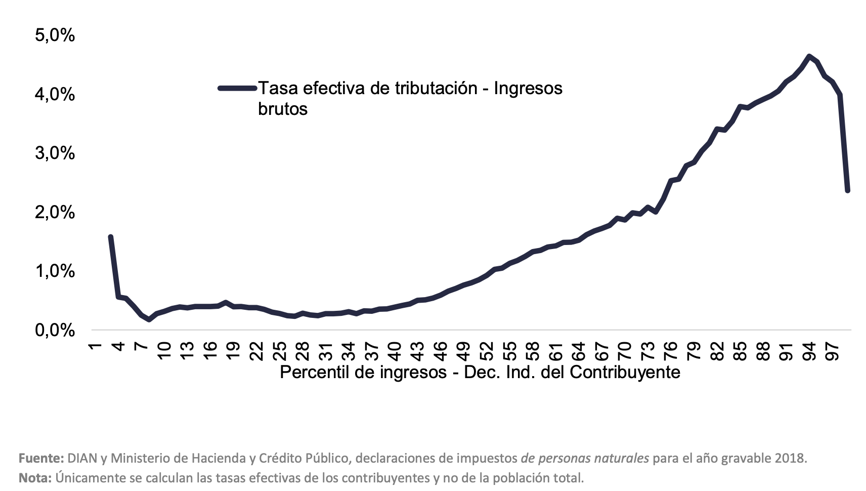

8
Informe Nacional de Competividad 2021-2022
Capítulo: Sistema Tributario
Gráfica 8
Productividad del IVA (% del PIB). Colombia, 2020. Países de referencia, 2019.
Fuente: OCDE (2020) y Trading Economics (2021). Para Colombia, DIAN (2021). Cálculos: CPC.
https://stats.oecd.org/
https://tradingeconomics.com/
https://www.dian.gov.co/dian/cifras/Paginas/estadisticas.aspx

 | Tasa Nominal (eje derecho) | Productividad del IVA
Canadá | 5% | 90.0%
Costa Rica | 9% | 48.3%
Chile | 19% | 43.4%
América Latina | 15% | 41.7%
Brasil | 17% | 41.2%
OCDE | 19% | 38.3%
Perú | 18% | 35.5%
Argentina | 21% | 34.0%
Uruguay | 22% | 33.5%
Colombia | 19% | 31.4%
México | 16% | 24.6%

9
Informe Nacional de Competividad 2021-2022
Capítulo: Sistema Tributario
Gráfica 9
Recaudo por impuestos a los movimientos financieros y de capital (% del PIB). Colombia, 2020. Países de referencia, 2019.
Fuente: OCDE (2021).
https://stats.oecd.org/

País | GMF | América Latina
México | 0.1% | 0.5%
Costa Rica | 0.1% | 0.5%
Perú | 0.1% | 0.5%
Uruguay | 0.1% | 0.5%
Chile | 0.3% | 0.5%
Brasil | 0.7% | 0.5%
Colombia | 0.8% | 0.5%
Argentina | 2.1% | 0.5%

10
Informe Nacional de Competividad 2021-2022
Capítulo: Sistema Tributario
Gráfica 10
Recaudo tributario territorial (% del PIB). Colombia, 2008-2019
Fuente: OCDE (2021).
https://stats.oecd.org/

País | 2008 | 2009 | 2010 | 2011 | 2012 | 2013 | 2014 | 2015 | 2016 | 2017 | 2018 | 2019
Colombia | 2.7% | 3.0% | 2.9% | 2.8% | 2.8% | 2.9% | 3.1% | 3.4% | 3.3% | 3.3% | 3.4% | 3.5%

11
Informe Nacional de Competividad 2021-2022
Capítulo: Sistema Tributario
Tasa de evasión en renta, personas naturales y jurídicas (%). Colombia, 2015-2019.
Recaudo tributario territorial (% del PIB). Colombia, 2008-2019
Fuente: Modelo de Evasión en IVA - DIAN (2021) con datos de Cuentas Nacionales 2015 y declaraciones de renta.

 | Personas naturales | Personas jurídicas
2015 | 20.2% | 37.8%
2016 | 20.5% | 35.8%
2017 | 23.5% | 37.3%
2018 | 23.9% | 33.5%
2019 | 23.2% | 31.6%

